sheet1
组织码 | 名称 | 联系电话 | 联系人 | 地址 | 备注 | 资质证明 | 供应商调查表 | 质量协议到期日 | 供货合同到到期日 | 相关证书 | 年度评分
ZA0084 | 广州通达电气科技有限公司 | 13633333333 | 陈 | 广东省佛山市 | 哈哈哈 | 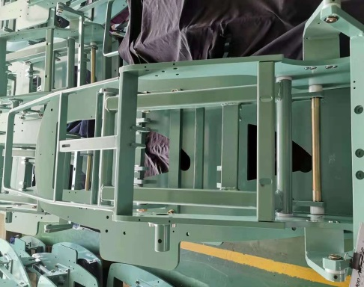 | 有

